Soporte Tecnico
Soporte tecnico

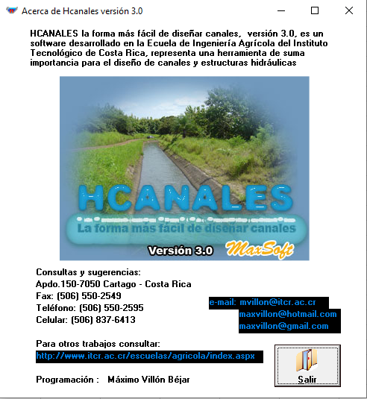
 | Nombre
 | Carlos Roberto Torrado Amado

 | Correo
 | crtorradoa@ufpso.edu.co

 | celular
 | 3158644425

 | Descripcion del producto
 | Tu evaluador de indicadores de mantenimiento rutinario y sus rendimientos, para el analisis de los contratos de las Cooperativas de Trabajo Asociado

Cambios graficos
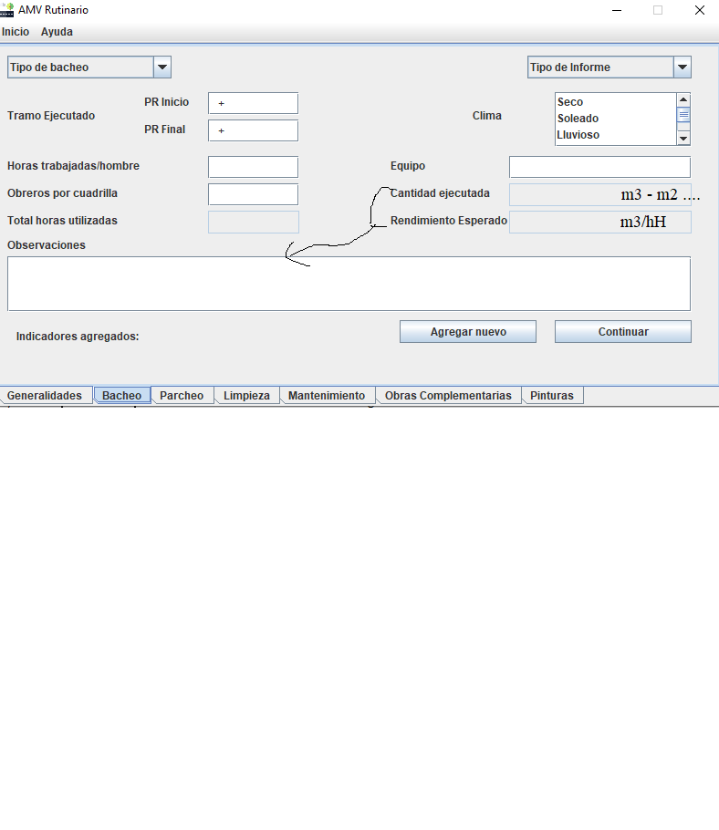

Agregar estos botones en todas las pestañas....

